Feuil1
REPRESENTANT | CA |  |  | Sujet C.C.M.
BOB | 452214
JO | 120456
JO | 25436
BOB | 120365
MARTIN | 271511
JO | 85624 |  | L'image ne donnant aucune indication des colonnes/lignes la copie est faite en A et B
ALAN | 36548
BOB | 36845 |  | Dans le tableau de synthèse mettre à l'identique les noms du tableau supérieur
BOB | 25152
JO | 320015 |  | Pour éviter les problèmes de concordance des noms, utiliser la colonne des noms du tableau de synthèse pour faire une validation des données dans le tableau supérieur
JO | 25123
JO | 118425 |  |  |  | Pour A2:A22
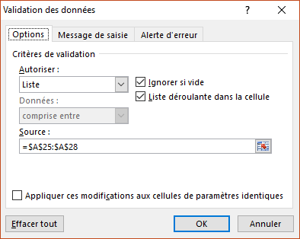
BOB | 159357
BOB | 156813
BOB | 45215
JO | 21652
MARTIN | 49404
JO | 126587
JO | 35465
BOB | 156458
MARTIN | 296301

TOTAL CA |  |  | OU
ALAN | 36548 | =SOMME.SI($A$2:$A$22;$A25;$B$2:$B$22) | 36548 | =SOMMEPROD((($A$2:$A$22)=$A25)*($B$2:$B$22))
BOB | 1152419 |  | 1152419
JO | 878783 |  | 878783
MARTIN | 617216 |  | 617216

 |  | ADAPTER LES FORMULES AU TABLEAU REEL

